BUSCADOR
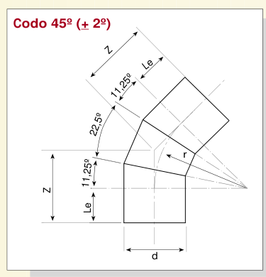
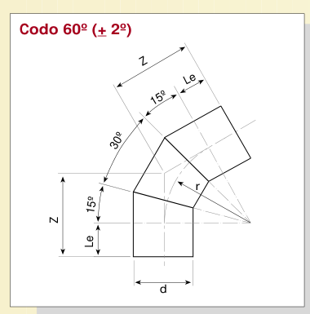
BUSCADOR PARAMÉTRICO - CODOS SEGMENTADOS HDPE PE100
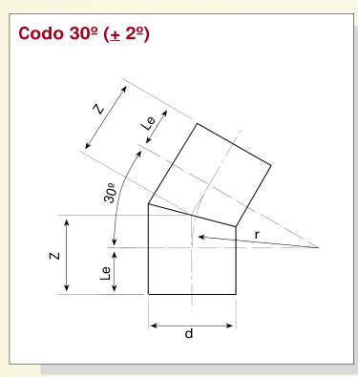
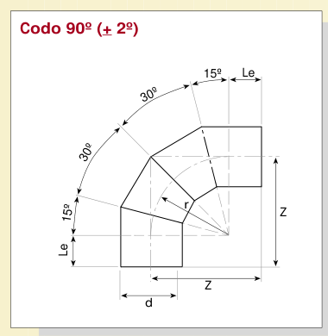
Parámetro | Selección
Ángulo | 90°
PN | PN10
DN (mm) | 110

PARÁMETROS PARA MODELAR EN INVENTOR
Diámetro exterior d | 110 | mm
DN equivalente | 4"
Radio r | 165 | mm
Le mín. | 150 | mm
Z mín. | 315 | mm
Espesor e | 6.6 | mm | 330
SDR | 17
Diámetro interior aprox. | 96.8 | mm
Configuración | 15° - 30° - 30° - 15°
Estado PN/DN | DISPONIBLE

CRITERIOS / FUENTE
Norma fitting | DIN 16963 Parte 1 - codos segmentados por termofusión.
Norma tubería | PE100 según ISO 4427 / ISO 4065.
Radio | r = 1,5 d según Tablas 6.1.1 y 6.1.2.
Le / Z | Dimensiones mínimas indicadas por el catálogo.
Nota | DN 1200 a 1600 figuran como valores no cubiertos por DIN 16963.

